Charts
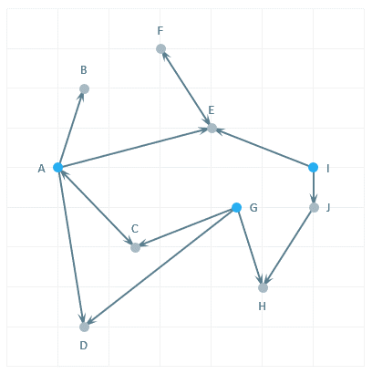
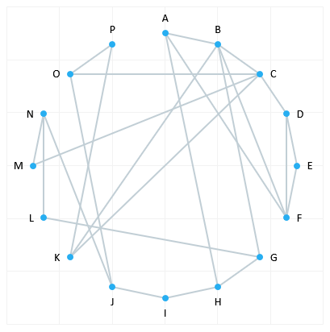
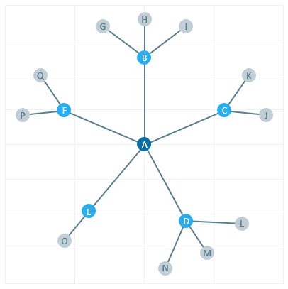
Finalytics.Pro
Присоединяйтесь к нам в соц. сетях:

Точечные и пузырьковые* диаграммы
* по способу построения в Excel

 | Пузырьковая диаграмма Bubble Chart | Точечная диаграмма Dot plot | Хронологическая шкала с пузырьками Bubble Timeline (Circle Timeline)

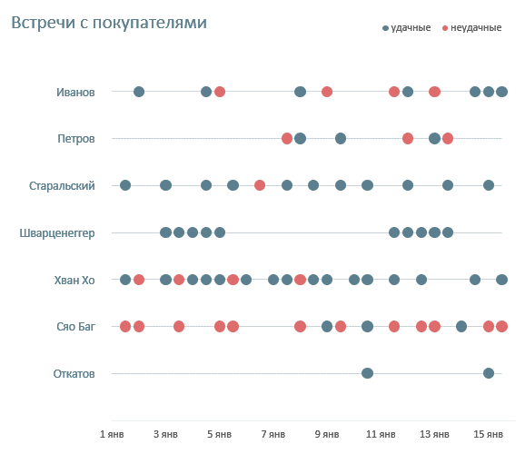
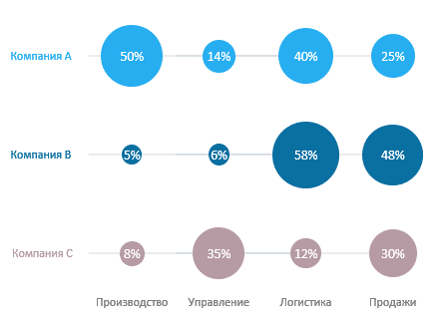
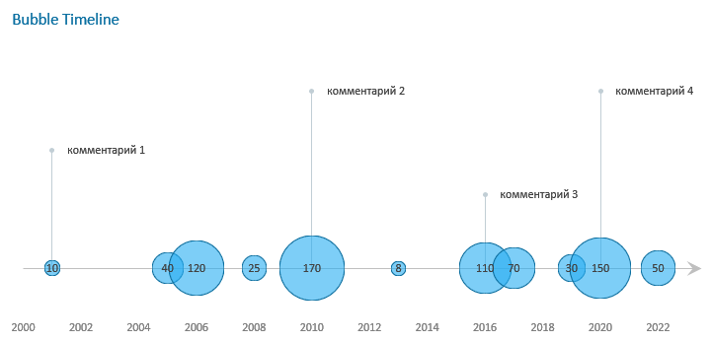

 | Социограмма Sociogram | Сетевая диаграмма Radial Network | Сетевая диаграмма Hypertree

1
Finalytics.Pro
Присоединяйтесь к нам в соц. сетях:

Пузырьковая диаграмма
Bubble Chart

Пузырьковая диаграмма в виде, как на рисунке ниже, - вариация диаграммы с пропорциональными областями
(такую диаграмму еще иногда строят в виде прямоугольников).
Основной смысл передается с помощью пропорциональных соотношений - площадей пузырьков.

Так как глазам человека сложно быстро сравнивать площади, такие диаграммы желательно использовать
в коммуникациях (например, для презентаций) и подписывать на пузырьках числовые значения.

Данные
Категория1 | Категория2 | Значение
Компания A | Производство | 50%
Компания A | Управление | 14%
Компания A | Логистика | 40%
Компания A | Продажи | 25%
Компания B | Производство | 5%
Компания B | Управление | 6%
Компания B | Логистика | 58%
Компания B | Продажи | 48%
Компания C | Производство | 8%
Компания C | Управление | 35%
Компания C | Логистика | 12%
Компания C | Продажи | 30%

Как построить:

Шаг 1. Добавьте "координаты" X и Y в таблицу с исходными данными.
Чтобы разместить "пузырьки" диаграммы в нужных местах, в таблицу с исходными данными добавляем
столбцы с координатами. Так, в строках будут компании, а по столбцам - подразделения.

Данные
Категория1 | Категория2 | X | Y | Значение | Координаты Y
Компания A | Производство | 0.5 | 3.0 | 50% | Категория1 | Y | X | Значение
Компания A | Управление | 1.0 | 3.0 | 14% | Компания A | 3.0 | 0.0 | 0.01
Компания A | Логистика | 1.5 | 3.0 | 40% | Компания B | 2.0 | 0.0 | 0.01
Компания A | Продажи | 2.0 | 3.0 | 25% | Компания C | 1.0 | 0.0 | 0.01
Компания B | Производство | 0.5 | 2.0 | 5%
Компания B | Управление | 1.0 | 2.0 | 6%
Компания B | Логистика | 1.5 | 2.0 | 58% | Координаты X
Компания B | Продажи | 2.0 | 2.0 | 48% | Категория2 | X | Y | Значение
Компания C | Производство | 0.5 | 1.0 | 8% | Производство | 0.5 | 0.5 | 0.01
Компания C | Управление | 1.0 | 1.0 | 35% | Управление | 1.0 | 0.5 | 0.01
Компания C | Логистика | 1.5 | 1.0 | 12% | Логистика | 1.5 | 0.5 | 0.01
Компания C | Продажи | 2.0 | 1.0 | 30% | Продажи | 2.0 | 0.5 | 0.01

Шаг 2. Создайте пузырьковую диаграмму.
Выделите таблицу, меню Вставка → Диаграмма → выберите Пузырьковую.
Сразу нужный вид может не получится, может потребоваться в настройках указать
значения X, Y и величину пузырьков диаграммы. Это делается в окне, которое открывается в меню
Конструктор диаграммы → Выбрать данные → нажмите Изменить и укажите нужные столбцы.

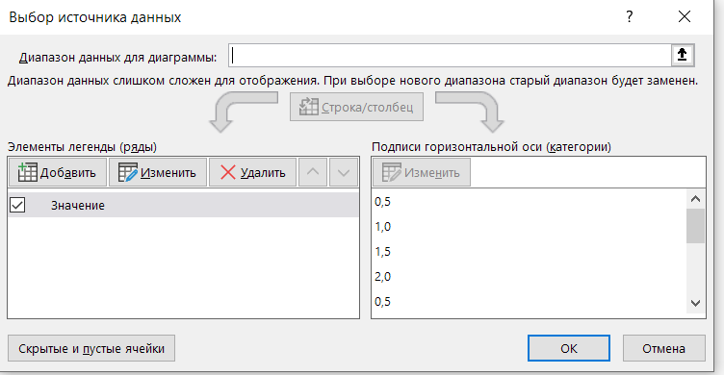

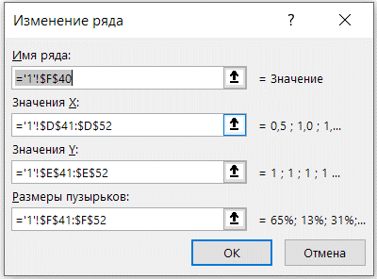

Шаг 3. Добавьте метки данных.
Перейдите в меню Конструктор диаграмм → Добавить элемент диаграммы → Метки данных → выберите В центре.

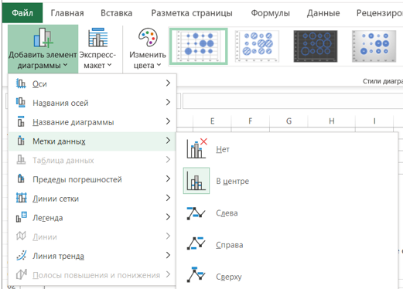

Настройте метки: Формат подписей данных → Параметры подписи → Включить в подписи = размеры пузырьков

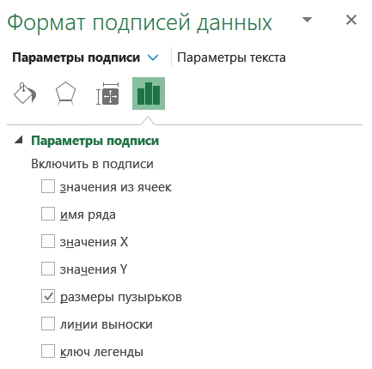

Шаг 4. Добавьте подписи категорий.
Удалите или скройте подписи оси значений X и Y.
Чтобы добавить названия компаний и подразделений на диаграмму потребуется небольшая "хитрость" - создать точки.
Это можно сделать в меню Конструктор диаграммы → Выбрать данные → нажмите Добавить.
Добавьте значения из таблиц "Координаты Y" и "Координаты X".

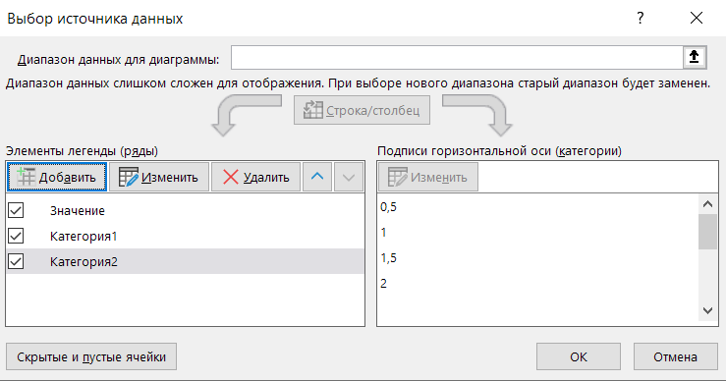

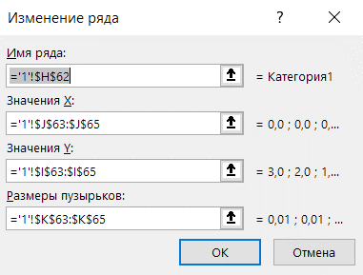

После добавления точек настройте для них подписи с помощью значений из ячеек.

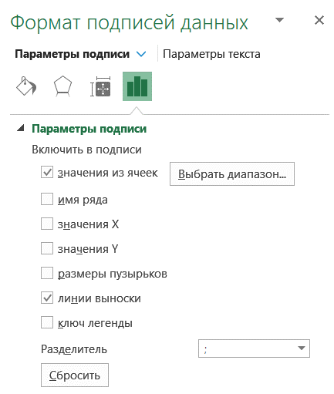

Шаг 5. Настройте линии.
Удалите линии сетки и осей.
Добавьте линии, связывающие "пузырьки" компаний: выделите пузырьки мышкой, перейдите в меню
Конструктор диаграмм → Добавить элемент диаграммы → Пределы погрешностей → Дополнительные параметры.
Оставьте только горизонтальные линии и задайте настройки: "Минус", "Без точки", укажите величину погрешности.

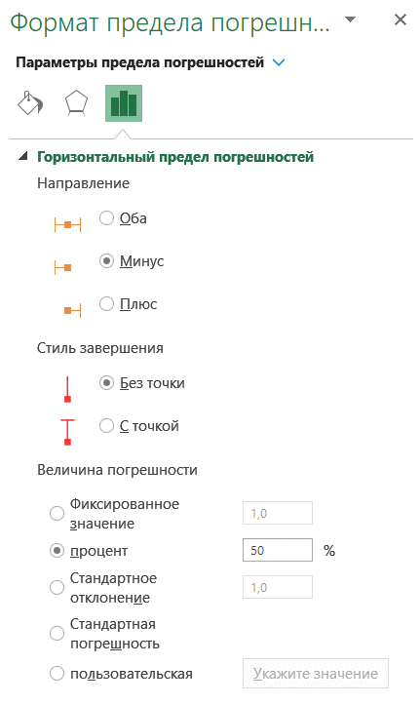

Шаг 6. Оформление.
Почти готово! Точки для названий категорий сделайте без заливки.
Настройте остальные цвета и оформление по вкусу.

2
Finalytics.Pro
Присоединяйтесь к нам в соц. сетях:

Точечная диаграмма
Dot plot

Точки на этой диаграмме относятся к событиям. Чем больше плотность точек, тем больше событий происходило в указанное время.
Точки, относящиеся к одной категории, соединяются линией.

Встречи с покупателями
 | удачные | неудачные | подписи
2022-01-01 | 7.0 | 7.0 | 7.0
2022-01-01 | 7.0 | 7.0 | 7.0
2022-01-01 12:00:00 | 7.0 | 7.0 | 7.0
2022-01-02 | 7.0 | 7.0 | 7.0
2022-01-02 12:00:00 | 7.0 | 7.0 | 7.0
2022-01-03 | 7.0 | 7.0 | 7.0
2022-01-03 12:00:00 | 7.0 | 7.0 | 7.0
2022-01-04 | 7.0 | 7.0 | 7.0
2022-01-04 12:00:00 | 7.0 | 7.0 | 7.0
2022-01-05 | 7.0 | 7.0 | 7.0
2022-01-05 12:00:00 | 7.0 | 7.0 | 7.0
2022-01-06 | 7.0 | 7.0 | 7.0
2022-01-06 12:00:00 | 7.0 | 7.0 | 7.0
2022-01-07 | 7.0 | 7.0 | 7.0
2022-01-07 12:00:00 | 7.0 | 7.0 | 7.0
2022-01-08 | 7.0 | 7.0 | 7.0
2022-01-08 12:00:00 | 7.0 | 7.0 | 7.0
2022-01-09 | 7.0 | 7.0 | 7.0
2022-01-09 12:00:00 | 7.0 | 7.0 | 7.0
2022-01-10 | 7.0 | 7.0 | 7.0
2022-01-10 12:00:00 | 7.0 | 7.0 | 7.0
2022-01-11 | 7.0 | 7.0 | 7.0
2022-01-11 12:00:00 | 7.0 | 7.0 | 7.0
2022-01-12 | 7.0 | 7.0 | 7.0
2022-01-12 12:00:00 | 7.0 | 7.0 | 7.0
2022-01-13 | 7.0 | 7.0 | 7.0
2022-01-13 12:00:00 | 7.0 | 7.0 | 7.0
2022-01-14 | 7.0 | 7.0 | 7.0
2022-01-14 12:00:00 | 7.0 | 7.0 | 7.0
2022-01-15 | 7.0 | 7.0 | 7.0
2022-01-15 12:00:00 | 7.0 | 7.0 | 7.0
2022-01-01 | 6.0 | 6.0 | 6.0
2022-01-01 | 6.0 | 6.0 | 6.0
2022-01-01 12:00:00 | 6.0 | 6.0 | 6.0
2022-01-02 | 6.0 | 6.0 | 6.0
2022-01-02 12:00:00 | 6.0 | 6.0 | 6.0
2022-01-03 | 6.0 | 6.0 | 6.0
2022-01-03 12:00:00 | 6.0 | 6.0 | 6.0
2022-01-04 | 6.0 | 6.0 | 6.0
2022-01-04 12:00:00 | 6.0 | 6.0 | 6.0
2022-01-05 | 6.0 | 6.0 | 6.0
2022-01-05 12:00:00 | 6.0 | 6.0 | 6.0
2022-01-06 | 6.0 | 6.0 | 6.0
2022-01-06 12:00:00 | 6.0 | 6.0 | 6.0
2022-01-07 | 6.0 | 6.0 | 6.0
2022-01-07 12:00:00 | 6.0 | 6.0 | 6.0
2022-01-08 | 6.0 | 6.0 | 6.0
2022-01-08 12:00:00 | 6.0 | 6.0 | 6.0
2022-01-09 | 6.0 | 6.0 | 6.0
2022-01-09 12:00:00 | 6.0 | 6.0 | 6.0
...

Как построить:

Шаг 1. Добавьте "координаты" в таблицу с исходными данными.
У каждого менеджера будет своя строка с соответствующим номером и значением Y.
(см. таблицу с данными на листе "2-данные")

Шаг 2. Создайте пузырьковую диаграмму.
Выделите таблицу, меню Вставка → Диаграмма → выберите Пузырьковую.
Задайте X, Y и величину пузырьков:
меню Конструктор диаграммы → Выбрать данные → нажмите Изменить.

Настройте ряды диаграммы:
Имя ряда = название столбца с данными ( "удачные" )
Х = столбец с датами
Y = столбец Y
Размеры пузырьков = значения столбца с данными ( "удачные" )
То же - для второго столбца ("неудачные").
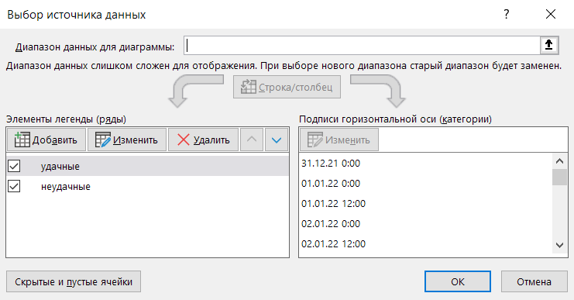
 | удачные | неудачные
2022-01-01 | 7.0 | 7.0
2022-01-01 | 7.0 | 7.0
2022-01-01 12:00:00 | 7.0 | 7.0
2022-01-02 | 7.0 | 7.0
2022-01-02 12:00:00 | 7.0 | 7.0
2022-01-03 | 7.0 | 7.0
2022-01-03 12:00:00 | 7.0 | 7.0
2022-01-04 | 7.0 | 7.0
2022-01-04 12:00:00 | 7.0 | 7.0
2022-01-05 | 7.0 | 7.0
2022-01-05 12:00:00 | 7.0 | 7.0
2022-01-06 | 7.0 | 7.0
2022-01-06 12:00:00 | 7.0 | 7.0
2022-01-07 | 7.0 | 7.0
2022-01-07 12:00:00 | 7.0 | 7.0
2022-01-08 | 7.0 | 7.0
2022-01-08 12:00:00 | 7.0 | 7.0
2022-01-09 | 7.0 | 7.0
2022-01-09 12:00:00 | 7.0 | 7.0
2022-01-10 | 7.0 | 7.0
2022-01-10 12:00:00 | 7.0 | 7.0
2022-01-11 | 7.0 | 7.0
2022-01-11 12:00:00 | 7.0 | 7.0
2022-01-12 | 7.0 | 7.0
2022-01-12 12:00:00 | 7.0 | 7.0
2022-01-13 | 7.0 | 7.0
2022-01-13 12:00:00 | 7.0 | 7.0
2022-01-14 | 7.0 | 7.0
2022-01-14 12:00:00 | 7.0 | 7.0
2022-01-15 | 7.0 | 7.0
2022-01-15 12:00:00 | 7.0 | 7.0
2022-01-01 | 6.0 | 6.0
2022-01-01 | 6.0 | 6.0
2022-01-01 12:00:00 | 6.0 | 6.0
2022-01-02 | 6.0 | 6.0
2022-01-02 12:00:00 | 6.0 | 6.0
2022-01-03 | 6.0 | 6.0
2022-01-03 12:00:00 | 6.0 | 6.0
2022-01-04 | 6.0 | 6.0
2022-01-04 12:00:00 | 6.0 | 6.0
2022-01-05 | 6.0 | 6.0
2022-01-05 12:00:00 | 6.0 | 6.0
2022-01-06 | 6.0 | 6.0
2022-01-06 12:00:00 | 6.0 | 6.0
2022-01-07 | 6.0 | 6.0
2022-01-07 12:00:00 | 6.0 | 6.0
2022-01-08 | 6.0 | 6.0
2022-01-08 12:00:00 | 6.0 | 6.0
2022-01-09 | 6.0 | 6.0
2022-01-09 12:00:00 | 6.0 | 6.0
...

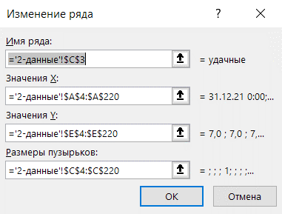

В итоге получилась диаграмма, где синие точки - это успешные встречи менеджеров,
а оранжевые - неудачно проведенные встречи.

Шаг 3. Настройте ось X.
Чтобы значения в оси Х "читались", настройте вид оси на вкладке
Формат оси → Параметры оси → задайте формат числа.

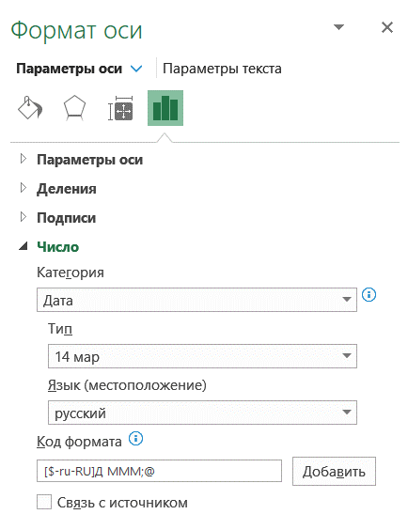
 | удачные | неудачные
2022-01-01 | 7.0 | 7.0
2022-01-01 | 7.0 | 7.0
2022-01-01 12:00:00 | 7.0 | 7.0
2022-01-02 | 7.0 | 7.0
2022-01-02 12:00:00 | 7.0 | 7.0
2022-01-03 | 7.0 | 7.0
2022-01-03 12:00:00 | 7.0 | 7.0
2022-01-04 | 7.0 | 7.0
2022-01-04 12:00:00 | 7.0 | 7.0
2022-01-05 | 7.0 | 7.0
2022-01-05 12:00:00 | 7.0 | 7.0
2022-01-06 | 7.0 | 7.0
2022-01-06 12:00:00 | 7.0 | 7.0
2022-01-07 | 7.0 | 7.0
2022-01-07 12:00:00 | 7.0 | 7.0
2022-01-08 | 7.0 | 7.0
2022-01-08 12:00:00 | 7.0 | 7.0
2022-01-09 | 7.0 | 7.0
2022-01-09 12:00:00 | 7.0 | 7.0
2022-01-10 | 7.0 | 7.0
2022-01-10 12:00:00 | 7.0 | 7.0
2022-01-11 | 7.0 | 7.0
2022-01-11 12:00:00 | 7.0 | 7.0
2022-01-12 | 7.0 | 7.0
2022-01-12 12:00:00 | 7.0 | 7.0
2022-01-13 | 7.0 | 7.0
2022-01-13 12:00:00 | 7.0 | 7.0
2022-01-14 | 7.0 | 7.0
2022-01-14 12:00:00 | 7.0 | 7.0
2022-01-15 | 7.0 | 7.0
2022-01-15 12:00:00 | 7.0 | 7.0
2022-01-01 | 6.0 | 6.0
2022-01-01 | 6.0 | 6.0
2022-01-01 12:00:00 | 6.0 | 6.0
2022-01-02 | 6.0 | 6.0
2022-01-02 12:00:00 | 6.0 | 6.0
2022-01-03 | 6.0 | 6.0
2022-01-03 12:00:00 | 6.0 | 6.0
2022-01-04 | 6.0 | 6.0
2022-01-04 12:00:00 | 6.0 | 6.0
2022-01-05 | 6.0 | 6.0
2022-01-05 12:00:00 | 6.0 | 6.0
2022-01-06 | 6.0 | 6.0
2022-01-06 12:00:00 | 6.0 | 6.0
2022-01-07 | 6.0 | 6.0
2022-01-07 12:00:00 | 6.0 | 6.0
2022-01-08 | 6.0 | 6.0
2022-01-08 12:00:00 | 6.0 | 6.0
2022-01-09 | 6.0 | 6.0
2022-01-09 12:00:00 | 6.0 | 6.0
...

Шаг 4. Добавьте категории - фамилии менеджеров.
Для этого в исходную таблицу потребуется добавить еще один столбец - "Подписи",
чтобы создать на диаграмме точки в начале строк.
Добавьте на диаграмму точки (по аналогии с шагом 2) в меню Конструктор диаграммы → Выбрать данные → Добавить

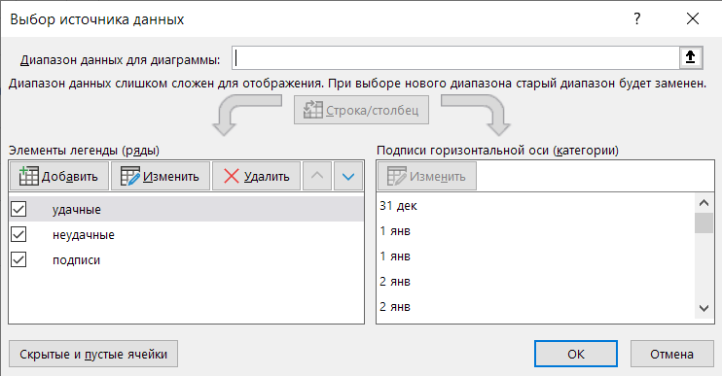
 | удачные | неудачные | подписи
2022-01-01 | 7.0 | 7.0 | 7.0
2022-01-01 | 7.0 | 7.0 | 7.0
2022-01-01 12:00:00 | 7.0 | 7.0 | 7.0
2022-01-02 | 7.0 | 7.0 | 7.0
2022-01-02 12:00:00 | 7.0 | 7.0 | 7.0
2022-01-03 | 7.0 | 7.0 | 7.0
2022-01-03 12:00:00 | 7.0 | 7.0 | 7.0
2022-01-04 | 7.0 | 7.0 | 7.0
2022-01-04 12:00:00 | 7.0 | 7.0 | 7.0
2022-01-05 | 7.0 | 7.0 | 7.0
2022-01-05 12:00:00 | 7.0 | 7.0 | 7.0
2022-01-06 | 7.0 | 7.0 | 7.0
2022-01-06 12:00:00 | 7.0 | 7.0 | 7.0
2022-01-07 | 7.0 | 7.0 | 7.0
2022-01-07 12:00:00 | 7.0 | 7.0 | 7.0
2022-01-08 | 7.0 | 7.0 | 7.0
2022-01-08 12:00:00 | 7.0 | 7.0 | 7.0
2022-01-09 | 7.0 | 7.0 | 7.0
2022-01-09 12:00:00 | 7.0 | 7.0 | 7.0
2022-01-10 | 7.0 | 7.0 | 7.0
2022-01-10 12:00:00 | 7.0 | 7.0 | 7.0
2022-01-11 | 7.0 | 7.0 | 7.0
2022-01-11 12:00:00 | 7.0 | 7.0 | 7.0
2022-01-12 | 7.0 | 7.0 | 7.0
2022-01-12 12:00:00 | 7.0 | 7.0 | 7.0
2022-01-13 | 7.0 | 7.0 | 7.0
2022-01-13 12:00:00 | 7.0 | 7.0 | 7.0
2022-01-14 | 7.0 | 7.0 | 7.0
2022-01-14 12:00:00 | 7.0 | 7.0 | 7.0
2022-01-15 | 7.0 | 7.0 | 7.0
2022-01-15 12:00:00 | 7.0 | 7.0 | 7.0
2022-01-01 | 6.0 | 6.0 | 6.0
2022-01-01 | 6.0 | 6.0 | 6.0
2022-01-01 12:00:00 | 6.0 | 6.0 | 6.0
2022-01-02 | 6.0 | 6.0 | 6.0
2022-01-02 12:00:00 | 6.0 | 6.0 | 6.0
2022-01-03 | 6.0 | 6.0 | 6.0
2022-01-03 12:00:00 | 6.0 | 6.0 | 6.0
2022-01-04 | 6.0 | 6.0 | 6.0
2022-01-04 12:00:00 | 6.0 | 6.0 | 6.0
2022-01-05 | 6.0 | 6.0 | 6.0
2022-01-05 12:00:00 | 6.0 | 6.0 | 6.0
2022-01-06 | 6.0 | 6.0 | 6.0
2022-01-06 12:00:00 | 6.0 | 6.0 | 6.0
2022-01-07 | 6.0 | 6.0 | 6.0
2022-01-07 12:00:00 | 6.0 | 6.0 | 6.0
2022-01-08 | 6.0 | 6.0 | 6.0
2022-01-08 12:00:00 | 6.0 | 6.0 | 6.0
2022-01-09 | 6.0 | 6.0 | 6.0
2022-01-09 12:00:00 | 6.0 | 6.0 | 6.0
...

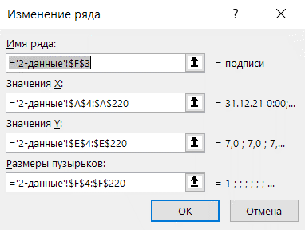

На диаграмме должны появится серые точки.

Удалите цифры в оси Y.
Добавьте метки данных для серых точек: выделите точки мышкой и выберите в меню
Конструктор диаграмм → Добавить элемент диаграммы → Метки данных → выберите Слева
В параметрах подписи укажите значения из ячеек в таблице с исходными данными
(столбец "Менеджер").
 | удачные | неудачные | подписи
2022-01-01 | 7.0 | 7.0 | 7.0
2022-01-01 | 7.0 | 7.0 | 7.0
2022-01-01 12:00:00 | 7.0 | 7.0 | 7.0
2022-01-02 | 7.0 | 7.0 | 7.0
2022-01-02 12:00:00 | 7.0 | 7.0 | 7.0
2022-01-03 | 7.0 | 7.0 | 7.0
2022-01-03 12:00:00 | 7.0 | 7.0 | 7.0
2022-01-04 | 7.0 | 7.0 | 7.0
2022-01-04 12:00:00 | 7.0 | 7.0 | 7.0
2022-01-05 | 7.0 | 7.0 | 7.0
2022-01-05 12:00:00 | 7.0 | 7.0 | 7.0
2022-01-06 | 7.0 | 7.0 | 7.0
2022-01-06 12:00:00 | 7.0 | 7.0 | 7.0
2022-01-07 | 7.0 | 7.0 | 7.0
2022-01-07 12:00:00 | 7.0 | 7.0 | 7.0
2022-01-08 | 7.0 | 7.0 | 7.0
2022-01-08 12:00:00 | 7.0 | 7.0 | 7.0
2022-01-09 | 7.0 | 7.0 | 7.0
2022-01-09 12:00:00 | 7.0 | 7.0 | 7.0
2022-01-10 | 7.0 | 7.0 | 7.0
2022-01-10 12:00:00 | 7.0 | 7.0 | 7.0
2022-01-11 | 7.0 | 7.0 | 7.0
2022-01-11 12:00:00 | 7.0 | 7.0 | 7.0
2022-01-12 | 7.0 | 7.0 | 7.0
2022-01-12 12:00:00 | 7.0 | 7.0 | 7.0
2022-01-13 | 7.0 | 7.0 | 7.0
2022-01-13 12:00:00 | 7.0 | 7.0 | 7.0
2022-01-14 | 7.0 | 7.0 | 7.0
2022-01-14 12:00:00 | 7.0 | 7.0 | 7.0
2022-01-15 | 7.0 | 7.0 | 7.0
2022-01-15 12:00:00 | 7.0 | 7.0 | 7.0
2022-01-01 | 6.0 | 6.0 | 6.0
2022-01-01 | 6.0 | 6.0 | 6.0
2022-01-01 12:00:00 | 6.0 | 6.0 | 6.0
2022-01-02 | 6.0 | 6.0 | 6.0
2022-01-02 12:00:00 | 6.0 | 6.0 | 6.0
2022-01-03 | 6.0 | 6.0 | 6.0
2022-01-03 12:00:00 | 6.0 | 6.0 | 6.0
2022-01-04 | 6.0 | 6.0 | 6.0
2022-01-04 12:00:00 | 6.0 | 6.0 | 6.0
2022-01-05 | 6.0 | 6.0 | 6.0
2022-01-05 12:00:00 | 6.0 | 6.0 | 6.0
2022-01-06 | 6.0 | 6.0 | 6.0
2022-01-06 12:00:00 | 6.0 | 6.0 | 6.0
2022-01-07 | 6.0 | 6.0 | 6.0
2022-01-07 12:00:00 | 6.0 | 6.0 | 6.0
2022-01-08 | 6.0 | 6.0 | 6.0
2022-01-08 12:00:00 | 6.0 | 6.0 | 6.0
2022-01-09 | 6.0 | 6.0 | 6.0
2022-01-09 12:00:00 | 6.0 | 6.0 | 6.0
...
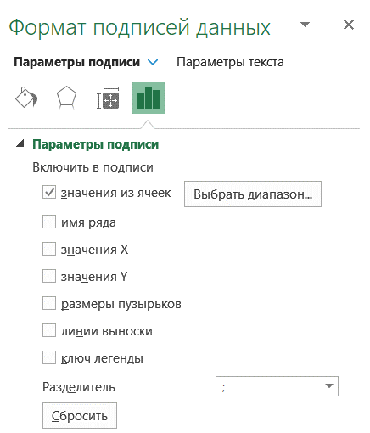

Шаг 5. Настройте оформление.
Почти готово!
Удалите линии сетки. Сделайте точки для меток с фамилиями прозрачными.
Чтобы объединить точки в линию, можно добавить Пределы погрешностей (как на предыдщем листе в шаге 5).
Оформление настройте по вкусу.

Встречи с покупателями
 | удачные | неудачные | подписи
2022-01-01 | 7.0 | 7.0 | 7.0
2022-01-01 | 7.0 | 7.0 | 7.0
2022-01-01 12:00:00 | 7.0 | 7.0 | 7.0
2022-01-02 | 7.0 | 7.0 | 7.0
2022-01-02 12:00:00 | 7.0 | 7.0 | 7.0
2022-01-03 | 7.0 | 7.0 | 7.0
2022-01-03 12:00:00 | 7.0 | 7.0 | 7.0
2022-01-04 | 7.0 | 7.0 | 7.0
2022-01-04 12:00:00 | 7.0 | 7.0 | 7.0
2022-01-05 | 7.0 | 7.0 | 7.0
2022-01-05 12:00:00 | 7.0 | 7.0 | 7.0
2022-01-06 | 7.0 | 7.0 | 7.0
2022-01-06 12:00:00 | 7.0 | 7.0 | 7.0
2022-01-07 | 7.0 | 7.0 | 7.0
2022-01-07 12:00:00 | 7.0 | 7.0 | 7.0
2022-01-08 | 7.0 | 7.0 | 7.0
2022-01-08 12:00:00 | 7.0 | 7.0 | 7.0
2022-01-09 | 7.0 | 7.0 | 7.0
2022-01-09 12:00:00 | 7.0 | 7.0 | 7.0
2022-01-10 | 7.0 | 7.0 | 7.0
2022-01-10 12:00:00 | 7.0 | 7.0 | 7.0
2022-01-11 | 7.0 | 7.0 | 7.0
2022-01-11 12:00:00 | 7.0 | 7.0 | 7.0
2022-01-12 | 7.0 | 7.0 | 7.0
2022-01-12 12:00:00 | 7.0 | 7.0 | 7.0
2022-01-13 | 7.0 | 7.0 | 7.0
2022-01-13 12:00:00 | 7.0 | 7.0 | 7.0
2022-01-14 | 7.0 | 7.0 | 7.0
2022-01-14 12:00:00 | 7.0 | 7.0 | 7.0
2022-01-15 | 7.0 | 7.0 | 7.0
2022-01-15 12:00:00 | 7.0 | 7.0 | 7.0
2022-01-01 | 6.0 | 6.0 | 6.0
2022-01-01 | 6.0 | 6.0 | 6.0
2022-01-01 12:00:00 | 6.0 | 6.0 | 6.0
2022-01-02 | 6.0 | 6.0 | 6.0
2022-01-02 12:00:00 | 6.0 | 6.0 | 6.0
2022-01-03 | 6.0 | 6.0 | 6.0
2022-01-03 12:00:00 | 6.0 | 6.0 | 6.0
2022-01-04 | 6.0 | 6.0 | 6.0
2022-01-04 12:00:00 | 6.0 | 6.0 | 6.0
2022-01-05 | 6.0 | 6.0 | 6.0
2022-01-05 12:00:00 | 6.0 | 6.0 | 6.0
2022-01-06 | 6.0 | 6.0 | 6.0
2022-01-06 12:00:00 | 6.0 | 6.0 | 6.0
2022-01-07 | 6.0 | 6.0 | 6.0
2022-01-07 12:00:00 | 6.0 | 6.0 | 6.0
2022-01-08 | 6.0 | 6.0 | 6.0
2022-01-08 12:00:00 | 6.0 | 6.0 | 6.0
2022-01-09 | 6.0 | 6.0 | 6.0
2022-01-09 12:00:00 | 6.0 | 6.0 | 6.0
...

3
Finalytics.Pro
Присоединяйтесь к нам в соц. сетях:

Хронологическая шкала с пузырьками
Bubble Timeline

Комбинация хронологической шкалы и пузырьковой диаграммы - это вариация пропорциональной диаграммы,
которая позволяет показывать данные во времени. Размеру пузырька соответствует значение показателя.

Как и другие диаграммы с пропорциональными областями (см. лист "1"), эту диаграмму желательно
применять скорее для коммуникаций и сопровождать текстом.

Bubble Timeline
 | инвестиции | комментарий
2000 | 0.0
2001 | 0.0 | 0.1
2002 | 0.0
2003 | 0.0
2004 | 0.0
2005 | 0.0
2006 | 0.0
2007 | 0.0
2008 | 0.0
2009 | 0.0
2010 | 0.0 | 0.1
2011 | 0.0
2012 | 0.0
2013 | 0.0
2014 | 0.0
2015 | 0.0
2016 | 0.0 | 0.1
2017 | 0.0
2018 | 0.0
2019 | 0.0
2020 | 0.0 | 0.1
2021 | 0.0
2022 | 0.0

Данные
год | инвестиции | комментарий
2000
2001 | 10 | комментарий 1
2002
2003
2004
2005 | 40
2006 | 120
2007
2008 | 25
2009
2010 | 170 | комментарий 2
2011
2012
2013 | 8
2014
2015
2016 | 110 | комментарий 3
2017 | 70
2018
2019 | 30
2020 | 150 | комментарий 4
2021
2022 | 50

Как построить:

Шаг 1. Добавьте "координаты" в таблицу с исходными данными.
Пузырьки будут размещаться по нулевой оси, поэтому потребуется столбец Y1 = 0
Также на timeline будут комментарии, для них используются столбцы Y2 и Р2.

год | инвестиции | комментарий | Y1 | Y2 | З2
2000 |  |  | 0.0 |  | 0
2001 | 10 | комментарий 1 | 0.0 | 0.1 | 1
2002 |  |  | 0.0 |  | 0
2003 |  |  | 0.0 |  | 0
2004 |  |  | 0.0 |  | 0
2005 | 40 |  | 0.0 |  | 0
2006 | 120 |  | 0.0 |  | 0
2007 |  |  | 0.0 |  | 0
2008 | 25 |  | 0.0 |  | 0
2009 |  |  | 0.0 |  | 0
2010 | 170 | комментарий 2 | 0.0 | 0.1 | 1
2011 |  |  | 0.0 |  | 0
2012 |  |  | 0.0 |  | 0
2013 | 8 |  | 0.0 |  | 0
2014 |  |  | 0.0 |  | 0
2015 |  |  | 0.0 |  | 0
2016 | 110 | комментарий 3 | 0.0 | 0.1 | 1
2017 | 70 |  | 0.0 |  | 0
2018 |  |  | 0.0 |  | 0
2019 | 30 |  | 0.0 |  | 0
2020 | 150 | комментарий 4 | 0.0 | 0.1 | 1
2021 |  |  | 0.0 |  | 0
2022 | 50 |  | 0.0 |  | 0

Шаг 2. Постройте пузырьковую диаграмму.
Выделите таблицу, меню Вставка → Диаграмма → выберите Пузырьковую.
В настройках данных укажите столбцы X = год, Y = Y1 и величину пузырьков диаграммы = значениям (столбец "инвестиции").

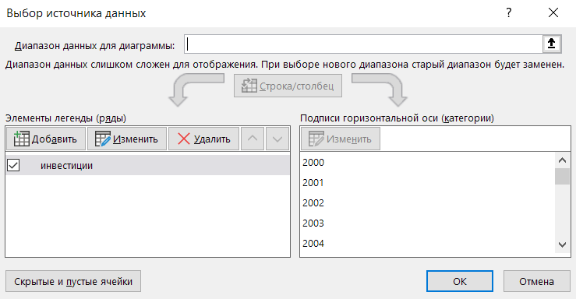

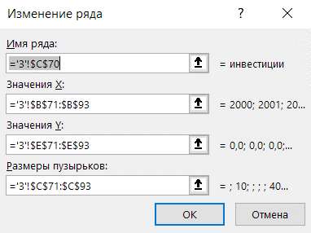

Шаг 3. Добавьте на диаграмму точки для комментариев.
в меню Конструктор диаграммы → Выбрать данные → нажмите Добавить.

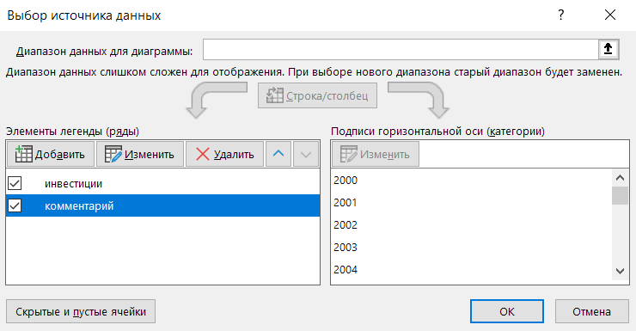
 | инвестиции | комментарий
2000 | 0.0
2001 | 0.0 | 0.1
2002 | 0.0
2003 | 0.0
2004 | 0.0
2005 | 0.0
2006 | 0.0
2007 | 0.0
2008 | 0.0
2009 | 0.0
2010 | 0.0 | 0.1
2011 | 0.0
2012 | 0.0
2013 | 0.0
2014 | 0.0
2015 | 0.0
2016 | 0.0 | 0.1
2017 | 0.0
2018 | 0.0
2019 | 0.0
2020 | 0.0 | 0.1
2021 | 0.0
2022 | 0.0

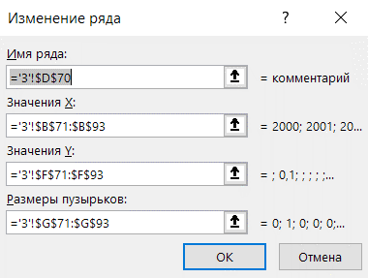

Шаг 4. Разместите ось Х под диаграммой.
Ось Х пересекается с объектами диаграммы и плохо "читается".
Выделите её мышкой и настройте размещение оси на вкладке Формат оси → Параметры оси → Положение подписи = внизу.

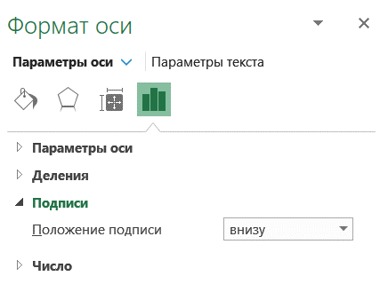
 | инвестиции | комментарий
2000 | 0.0
2001 | 0.0 | 0.1
2002 | 0.0
2003 | 0.0
2004 | 0.0
2005 | 0.0
2006 | 0.0
2007 | 0.0
2008 | 0.0
2009 | 0.0
2010 | 0.0 | 0.1
2011 | 0.0
2012 | 0.0
2013 | 0.0
2014 | 0.0
2015 | 0.0
2016 | 0.0 | 0.1
2017 | 0.0
2018 | 0.0
2019 | 0.0
2020 | 0.0 | 0.1
2021 | 0.0
2022 | 0.0

Шаг 5. Удалите лишние элементы.
Удалите линии сетки и скройте ось Y.

 | инвестиции | комментарий
2000 | 0.0
2001 | 0.0 | 0.1
2002 | 0.0
2003 | 0.0
2004 | 0.0
2005 | 0.0
2006 | 0.0
2007 | 0.0
2008 | 0.0
2009 | 0.0
2010 | 0.0 | 0.1
2011 | 0.0
2012 | 0.0
2013 | 0.0
2014 | 0.0
2015 | 0.0
2016 | 0.0 | 0.1
2017 | 0.0
2018 | 0.0
2019 | 0.0
2020 | 0.0 | 0.1
2021 | 0.0
2022 | 0.0

Шаг 6. Настройте вид пузырьков.
Чтобы сделать данные заметнее, сделайте пузырьки полупрозрачными.
Если необходимо, настройте Масштаб пузырьков и ось Х.

 | инвестиции | комментарий
2000 | 0.0
2001 | 0.0 | 0.1
2002 | 0.0
2003 | 0.0
2004 | 0.0
2005 | 0.0
2006 | 0.0
2007 | 0.0
2008 | 0.0
2009 | 0.0
2010 | 0.0 | 0.1
2011 | 0.0
2012 | 0.0
2013 | 0.0
2014 | 0.0
2015 | 0.0
2016 | 0.0 | 0.1
2017 | 0.0
2018 | 0.0
2019 | 0.0
2020 | 0.0 | 0.1
2021 | 0.0
2022 | 0.0
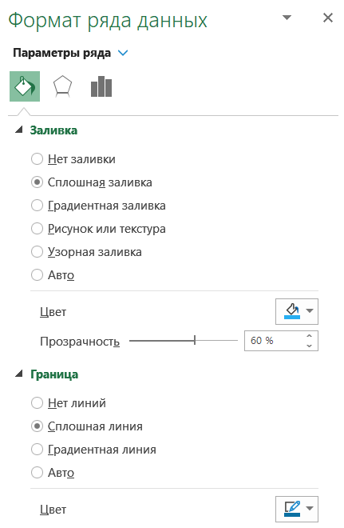

Шаг 7. Линии для комментариев.
Линии для комментариев можно создать с помощью Линий погрешностей (см. лист "1", шаг 5).

Шаг 8. Настройка подписей
Добавьте метки данных и комментарии.
Готово!

Bubble Timeline
 | инвестиции | комментарий
2000 | 0.0
2001 | 0.0 | 0.1
2002 | 0.0
2003 | 0.0
2004 | 0.0
2005 | 0.0
2006 | 0.0
2007 | 0.0
2008 | 0.0
2009 | 0.0
2010 | 0.0 | 0.1
2011 | 0.0
2012 | 0.0
2013 | 0.0
2014 | 0.0
2015 | 0.0
2016 | 0.0 | 0.1
2017 | 0.0
2018 | 0.0
2019 | 0.0
2020 | 0.0 | 0.1
2021 | 0.0
2022 | 0.0

4
Finalytics.Pro
Присоединяйтесь к нам в соц. сетях:

Социограмма
Sociogram

Социограмма — графическое представление социальных связей между объектами.
Линии между объектами показывают связи, социальные отношения, каналы влияния и т.п.
Направление связей указывается стрелками.

 | Точки |  | Связи
1.0 | 3.0 | 1.0 | 3.0
1.5 | 4.0 | 1.5 | 4.0
2.5 | 2.0
1.5 | 1.0 | 1.0 | 3.0
4.0 | 3.5 | 2.5 | 2.0
3.0 | 4.5
4.5 | 2.5 | 1.0 | 3.0
5.0 | 1.5 | 1.5 | 1.0
6.0 | 3.0
6.0 | 2.5 | 1.0 | 3.0
 |  | 4.0 | 3.5
 |  | 2.5 | 2.0
 |  | 1.0 | 3.0
 |  | 3.0 | 4.5
 |  | 4.0 | 3.5
 |  | 4.5 | 2.5
 |  | 2.5 | 2.0
 |  | 4.5 | 2.5
 |  | 1.5 | 1.0
 |  | 4.0 | 3.5
 |  | 3.0 | 4.5
 |  | 6.0 | 3.0
 |  | 4.0 | 3.5
 |  | 4.5 | 2.5
 |  | 5.0 | 1.5
 |  | 6.0 | 3.0
 |  | 6.0 | 2.5
 |  | 6.0 | 2.5
 |  | 5.0 | 1.5

Данные:
чтобы построить диаграмму, потребуются две таблицы - с координатами точек и данными о том,
как связаны точки.

1) координаты точек |  |  |  | 2) связи точек
Точки | X | Y
A | 1.0 | 3.0 |  | A | B
B | 1.5 | 4.0 |  | A | C
C | 2.5 | 2.0 |  | A | D
D | 1.5 | 1.0 |  | A | E
E | 4.0 | 3.5 |  | C | A
F | 3.0 | 4.5 |  | F | E
G | 4.5 | 2.5 |  | G | C
H | 5.0 | 1.5 |  | G | D
I | 6.0 | 3.0 |  | E | F
J | 6.0 | 2.5 |  | I | E
 |  |  |  | G | H
 |  |  |  | I | J
 |  |  |  | J | H

Как построить диаграмму:

Шаг 1. Создайте точечную диаграмму с данными из таблицы с координатами (1).
Выделите столбцы X, Y и выберите меню Вставка → Точечная диаграмма.

Шаг 2. Добавьте метки с названиями точек.
Например, в меню Конструктор диаграмм → Добавить элемент диаграммы → Метки данных.
Укажите в параметрах подписи меток значения из ячеек столбца "Точки" в таблице с координатами (1).

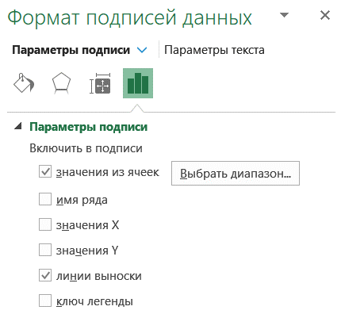

Шаг 3. Дополнительная таблица с координатами для линий связи.
Чтобы добавить на диаграмму стрелки, показывающие связь между точками, потребуется дополнительная таблица
с координатами начала и окончания линий (см. пример):

3) Координаты связанных точек
Связи |  | X | Y |  | Шаг 4. Добавьте на диаграмму стрелки.
A | B | 1.0 | 3.0 |  | Для этого нам потребуется комбинированная диаграмма.
 |  | 1.5 | 4.0 |  | Добавьте на диаграмму данные из таблицы слева (3).

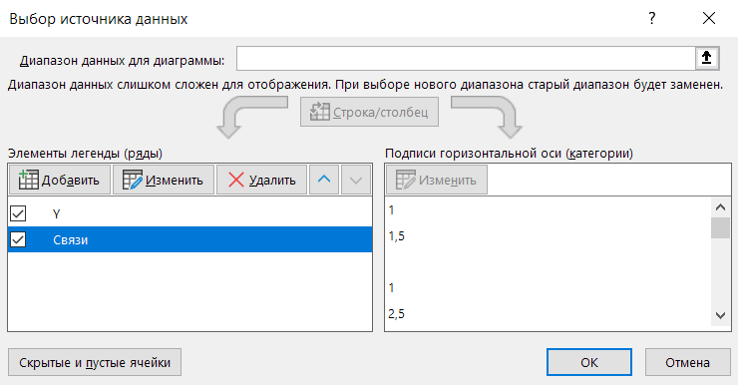
A | C | 1.0 | 3.0
 |  | 2.5 | 2.0

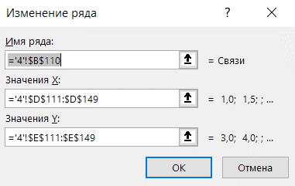
A | D | 1.0 | 3.0
 |  | 1.5 | 1.0

A | E | 1.0 | 3.0
 |  | 4.0 | 3.5

C | A | 2.5 | 2.0
 |  | 1.0 | 3.0

F | E | 3.0 | 4.5
 |  | 4.0 | 3.5

 | Точки |  | Связи
1.0 | 3.0 | 1.0 | 3.0
1.5 | 4.0 | 1.5 | 4.0
2.5 | 2.0
1.5 | 1.0 | 1.0 | 3.0
4.0 | 3.5 | 2.5 | 2.0
3.0 | 4.5
4.5 | 2.5 | 1.0 | 3.0
5.0 | 1.5 | 1.5 | 1.0
6.0 | 3.0
6.0 | 2.5 | 1.0 | 3.0
 |  | 4.0 | 3.5
 |  | 2.5 | 2.0
 |  | 1.0 | 3.0
 |  | 3.0 | 4.5
 |  | 4.0 | 3.5
 |  | 4.5 | 2.5
 |  | 2.5 | 2.0
 |  | 4.5 | 2.5
 |  | 1.5 | 1.0
 |  | 4.0 | 3.5
 |  | 3.0 | 4.5
 |  | 6.0 | 3.0
 |  | 4.0 | 3.5
 |  | 4.5 | 2.5
 |  | 5.0 | 1.5
 |  | 6.0 | 3.0
 |  | 6.0 | 2.5
 |  | 6.0 | 2.5
 |  | 5.0 | 1.5
G | C | 4.5 | 2.5
 |  | 2.5 | 2.0

G | D | 4.5 | 2.5
 |  | 1.5 | 1.0

E | F | 4.0 | 3.5
 |  | 3.0 | 4.5

I | E | 6.0 | 3.0
 |  | 4.0 | 3.5

G | H | 4.5 | 2.5
 |  | 5.0 | 1.5

I | J | 6.0 | 3.0
 |  | 6.0 | 2.5

J | H | 6.0 | 2.5
 |  | 5.0 | 1.5

Шаг 5. Чтобы создать линии между точками, поменяйте тип диаграммы на комбинированную:
Тип диаграммы для точек - точечная диаграмма.
Для связей - точечная с прямыми отрезками.

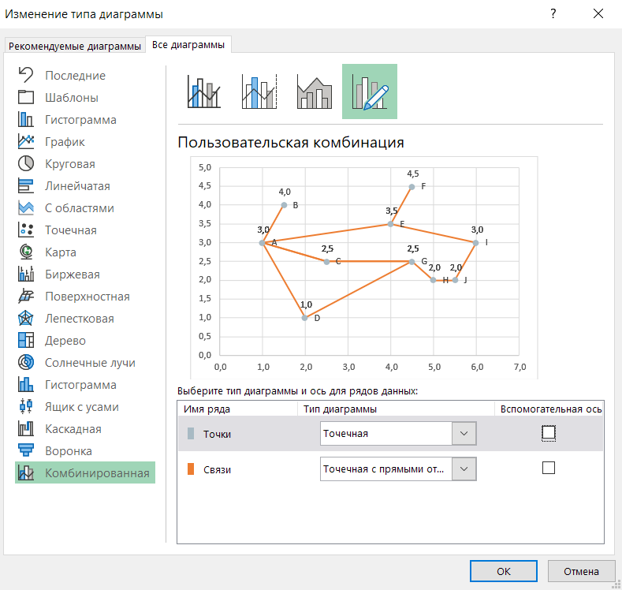
 | Точки |  | Связи
1.0 | 3.0 | 1.0 | 3.0
1.5 | 4.0 | 1.5 | 4.0
2.5 | 2.0
1.5 | 1.0 | 1.0 | 3.0
4.0 | 3.5 | 2.5 | 2.0
3.0 | 4.5
4.5 | 2.5 | 1.0 | 3.0
5.0 | 1.5 | 1.5 | 1.0
6.0 | 3.0
6.0 | 2.5 | 1.0 | 3.0
 |  | 4.0 | 3.5
 |  | 2.5 | 2.0
 |  | 1.0 | 3.0
 |  | 3.0 | 4.5
 |  | 4.0 | 3.5
 |  | 4.5 | 2.5
 |  | 2.5 | 2.0
 |  | 4.5 | 2.5
 |  | 1.5 | 1.0
 |  | 4.0 | 3.5
 |  | 3.0 | 4.5
 |  | 6.0 | 3.0
 |  | 4.0 | 3.5
 |  | 4.5 | 2.5
 |  | 5.0 | 1.5
 |  | 6.0 | 3.0
 |  | 6.0 | 2.5
 |  | 6.0 | 2.5
 |  | 5.0 | 1.5

Выделите линии и задайте для них стрелки на конце линий.
 | Точки |  | Связи
1.0 | 3.0 | 1.0 | 3.0
1.5 | 4.0 | 1.5 | 4.0
2.5 | 2.0
1.5 | 1.0 | 1.0 | 3.0
4.0 | 3.5 | 2.5 | 2.0
3.0 | 4.5
4.5 | 2.5 | 1.0 | 3.0
5.0 | 1.5 | 1.5 | 1.0
6.0 | 3.0
6.0 | 2.5 | 1.0 | 3.0
 |  | 4.0 | 3.5
 |  | 2.5 | 2.0
 |  | 1.0 | 3.0
 |  | 3.0 | 4.5
 |  | 4.0 | 3.5
 |  | 4.5 | 2.5
 |  | 2.5 | 2.0
 |  | 4.5 | 2.5
 |  | 1.5 | 1.0
 |  | 4.0 | 3.5
 |  | 3.0 | 4.5
 |  | 6.0 | 3.0
 |  | 4.0 | 3.5
 |  | 4.5 | 2.5
 |  | 5.0 | 1.5
 |  | 6.0 | 3.0
 |  | 6.0 | 2.5
 |  | 6.0 | 2.5
 |  | 5.0 | 1.5
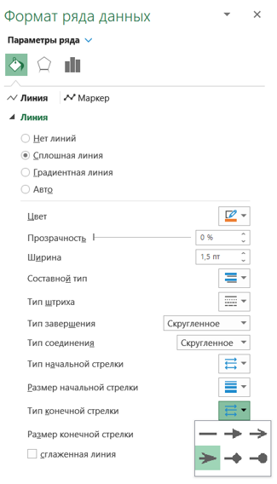

 | Точки |  | Связи
1.0 | 3.0 | 1.0 | 3.0
1.5 | 4.0 | 1.5 | 4.0
2.5 | 2.0
1.5 | 1.0 | 1.0 | 3.0
4.0 | 3.5 | 2.5 | 2.0
3.0 | 4.5
4.5 | 2.5 | 1.0 | 3.0
5.0 | 1.5 | 1.5 | 1.0
6.0 | 3.0
6.0 | 2.5 | 1.0 | 3.0
 |  | 4.0 | 3.5
 |  | 2.5 | 2.0
 |  | 1.0 | 3.0
 |  | 3.0 | 4.5
 |  | 4.0 | 3.5
 |  | 4.5 | 2.5
 |  | 2.5 | 2.0
 |  | 4.5 | 2.5
 |  | 1.5 | 1.0
 |  | 4.0 | 3.5
 |  | 3.0 | 4.5
 |  | 6.0 | 3.0
 |  | 4.0 | 3.5
 |  | 4.5 | 2.5
 |  | 5.0 | 1.5
 |  | 6.0 | 3.0
 |  | 6.0 | 2.5
 |  | 6.0 | 2.5
 |  | 5.0 | 1.5
Шаг 6. Настройте оформление.
Готово! Цвета и формление настройте по вкусу.

5
Finalytics.Pro
Присоединяйтесь к нам в соц. сетях:

Радиальная сетевая диаграмма
Radial Network

Такую диаграмму еще иногда называют Неленточная хордовая.
Объекты на диаграмме размещаются по кругу, а основной акцент - на линиях и взаимосвязях между объектами.

 | Категории |  | Связи
0.0 | 2.5 | 0.0 | 2.5
1.0 | 2.3 | 1.0 | 2.3
1.8 | 1.7
2.3 | 1.0 | 0.0 | 2.5
2.5 | 0.0 | 2.3 | -1.0
2.3 | -1.0
1.8 | -1.7 | 0.0 | 2.5
1.0 | -2.3 | 1.0 | -2.3
0.0 | -2.5
-1.0 | -2.3 | -1.0 | -2.3
-1.8 | -1.7 | -1.8 | 1.7
-2.3 | -1.0
-2.5 | 0.0 | -1.0 | -2.3
-2.3 | 1.0 | -2.3 | 1.0
-1.8 | 1.7
-1.0 | 2.3 | 1.0 | 2.3
 |  | 1.8 | 1.7
 |  | 1.0 | 2.3
 |  | 1.8 | -1.7
 |  | 1.8 | 1.7
 |  | 2.3 | 1.0
 |  | 1.8 | 1.7
 |  | -1.8 | -1.7
 |  | 1.0 | 2.3
 |  | -1.8 | -1.7
 |  | 1.8 | 1.7
 |  | -2.5 | 0.0
 |  | 2.3 | 1.0
 |  | 2.5 | 0.0
 |  | 2.3 | 1.0
 |  | 2.3 | -1.0
 |  | 2.5 | 0.0
 |  | 2.3 | -1.0
 |  | 1.0 | -2.3
 |  | 1.8 | -1.7
 |  | 2.3 | -1.0
 |  | 1.0 | 2.3
 |  | 1.0 | -2.3
 |  | 0.0 | -2.5
...

Для диаграммы потребуется пара формул из курса математики, чтобы построить окружность -
для координат Y и для равномерного размещения точек по оси Х.

Координаты окружности: (x – a)2 + (y – b)2 = r2
где а, b - центр.
Если центр в точке (0; 0), то формула: x2 + y2 = r2
(формулы для Х не приводим, они длиннее)

Данные:

1) координаты точек |  |  |  | 2) связи точек
Категории | X | Y |  | Связи
A | 0.0 | 2.5 |  | A | B
B | 1.0 | 2.3 |  | A | F
C | 1.8 | 1.7 |  | A | H
D | 2.3 | 1.0 |  | J | O
E | 2.5 | 0.0 |  | J | N
F | 2.3 | -1.0 |  | B | C
G | 1.8 | -1.7 |  | B | G
H | 1.0 | -2.3 |  | C | D
I | 0.0 | -2.5 |  | C | K
J | -1.0 | -2.3 |  | B | K
K | -1.8 | -1.7 |  | C | M
L | -2.3 | -1.0 |  | D | E
M | -2.5 | 0.0 |  | D | F
N | -2.3 | 1.0 |  | E | F
O | -1.8 | 1.7 |  | H | G
P | -1.0 | 2.3 |  | F | B
 |  |  |  | H | I
r | 2.5 |  |  | I | J
 |  |  |  | K | P
 |  |  |  | L | G
 |  |  |  | L | N
 |  |  |  | M | N
 |  |  |  | O | C
 |  |  |  | O | P

По аналогии с диаграммой на предыдущей странице строится радиальная сетевая диаграмма.

Добавляем связи:
3) координаты связанных точек |  |  |  |  |  | Шаг 1. Создайте точечную диаграмму.
Связи |  | X | Y |  |  | Так как точки размещаются по кругу, выровняйте оси и сделайте область диаграммы квадратной
A | B | 0.0 | 2.5 |  |  | (размер объекта - высоту и ширину - можно настроить в меню Формат).
 |  | 1.0 | 2.3

A | F | 0.0 | 2.5
 |  | 2.3 | -1.0

A | H | 0.0 | 2.5
 |  | 1.0 | -2.3

J | O | -1.0 | -2.3
 |  | -1.8 | 1.7

J | N | -1.0 | -2.3
 |  | -2.3 | 1.0

B | C | 1.0 | 2.3
 |  | 1.8 | 1.7

B | G | 1.0 | 2.3
 |  | 1.8 | -1.7

C | D | 1.8 | 1.7
 |  | 2.3 | 1.0
 |  |  |  |  |  | Шаг 2. Добавьте координаты для линий связей
C | K | 1.8 | 1.7 |  |  | и сделайте диаграмму комбинированной
 |  | -1.8 | -1.7 |  |  | точечная + точечная с прямыми отрезками.

 | Категории |  | Связи
0.0 | 2.5 | 0.0 | 2.5
1.0 | 2.3 | 1.0 | 2.3
1.8 | 1.7
2.3 | 1.0 | 0.0 | 2.5
2.5 | 0.0 | 2.3 | -1.0
2.3 | -1.0
1.8 | -1.7 | 0.0 | 2.5
1.0 | -2.3 | 1.0 | -2.3
0.0 | -2.5
-1.0 | -2.3 | -1.0 | -2.3
-1.8 | -1.7 | -1.8 | 1.7
-2.3 | -1.0
-2.5 | 0.0 | -1.0 | -2.3
-2.3 | 1.0 | -2.3 | 1.0
-1.8 | 1.7
-1.0 | 2.3 | 1.0 | 2.3
 |  | 1.8 | 1.7
 |  | 1.0 | 2.3
 |  | 1.8 | -1.7
 |  | 1.8 | 1.7
 |  | 2.3 | 1.0
 |  | 1.8 | 1.7
 |  | -1.8 | -1.7
 |  | 1.0 | 2.3
 |  | -1.8 | -1.7
 |  | 1.8 | 1.7
 |  | -2.5 | 0.0
 |  | 2.3 | 1.0
 |  | 2.5 | 0.0
 |  | 2.3 | 1.0
 |  | 2.3 | -1.0
 |  | 2.5 | 0.0
 |  | 2.3 | -1.0
 |  | 1.0 | -2.3
 |  | 1.8 | -1.7
 |  | 2.3 | -1.0
 |  | 1.0 | 2.3
 |  | 1.0 | -2.3
 |  | 0.0 | -2.5
...
B | K | 1.0 | 2.3
 |  | -1.8 | -1.7

C | M | 1.8 | 1.7
 |  | -2.5 | 0.0

D | E | 2.3 | 1.0
 |  | 2.5 | 0.0

D | F | 2.3 | 1.0
 |  | 2.3 | -1.0

E | F | 2.5 | 0.0
 |  | 2.3 | -1.0

H | G | 1.0 | -2.3
 |  | 1.8 | -1.7

F | B | 2.3 | -1.0
 |  | 1.0 | 2.3

H | I | 1.0 | -2.3 |  |  | Готово!
 |  | 0.0 | -2.5

I | J | 0.0 | -2.5
 |  | -1.0 | -2.3

K | P | -1.8 | -1.7
 |  | -1.0 | 2.3

L | G | -2.3 | -1.0
 |  | 1.8 | -1.7

L | N | -2.3 | -1.0
 |  | -2.3 | 1.0

M | N | -2.5 | 0.0
 |  | -2.3 | 1.0

O | C | -1.8 | 1.7
 |  | 1.8 | 1.7

O | P | -1.8 | 1.7
 |  | -1.0 | 2.3

6
Finalytics.Pro
Присоединяйтесь к нам в соц. сетях:

Сетевая диаграмма
Hyperbolic Tree, Hypertree

Сетевая диаграмма показывает взаимоотношения внутри группы объектов.

 | точки |  | линии
0.0 | 0.0 | 0.0 | 0.0
0.0 | 2.5 | 0.0 | 2.5
2.3 | 1.0
1.2 | -2.2 | 0.0 | 0.0
-1.6 | -1.9 | 2.3 | 1.0
-2.3 | 1.0
-1.2 | 3.4 | 0.0 | 0.0
0.0 | 3.6 | 1.2 | -2.2
1.2 | 3.4
3.5 | 0.8 | 0.0 | 0.0
3.0 | 2.0 | -1.6 | -1.9
2.8 | -2.3
1.8 | -3.1 | 0.0 | 0.0
0.6 | -3.5 | -2.3 | 1.0
-2.3 | -2.8
-3.5 | 0.8 | 0.0 | 2.5
-3.0 | 2.0 | -1.2 | 3.4
 |  | 0.0 | 2.5
 |  | 0.0 | 3.6
 |  | 0.0 | 2.5
 |  | 1.2 | 3.4
 |  | 2.3 | 1.0
 |  | 3.5 | 0.8
 |  | 2.3 | 1.0
 |  | 3.0 | 2.0
 |  | 1.2 | -2.2
 |  | 2.8 | -2.3
 |  | 1.2 | -2.2
 |  | 1.8 | -3.1
 |  | 1.2 | -2.2
 |  | 0.6 | -3.5
 |  | -1.6 | -1.9
 |  | -2.3 | -2.8
 |  | -2.3 | 1.0
 |  | -3.5 | 0.8
 |  | -2.3 | 1.0
 |  | -3.0 | 2.0

Чтобы построить такую диаграмму, нужны несколько окружностей - для нескольких уровней иерархии
и (если они есть) для отдельных групп сети.
В Excel лучше не строить сложные сетевые диаграммы.

На диаграмме две окружности - для двух уровней иерархии.
1) координаты точек
Уровень | Категории | X | Y
1 | A | 0.0 | 0.0
2 | B | 0.0 | 2.5
 | C | 2.3 | 1.0
 | D | 1.2 | -2.2
 | E | -1.6 | -1.9
 | F | -2.3 | 1.0
3 | G | -1.2 | 3.4
 | H | 0.0 | 3.6
 | I | 1.2 | 3.4
 | J | 3.5 | 0.8
 | K | 3.0 | 2.0
 | L | 2.8 | -2.3
 | M | 1.8 | -3.1
 | N | 0.6 | -3.5
 | O | -2.3 | -2.8
 | P | -3.5 | 0.8
 | Q | -3.0 | 2.0

r1 | 2.5
r2 | 3.6

 |  |  |  | Сетевая диаграмма строится точно так же, как диаграмма на предыдущем листе.

2) связи точек |  |  |  | Шаг 1. Создайте точечную диаграмму. | Шаг 2. Настройте метки.
Связи |  | X | Y
A | B | 0.0 | 0.0
 |  | 0.0 | 2.5

A | C | 0.0 | 0.0
 |  | 2.3 | 1.0

A | D | 0.0 | 0.0
 |  | 1.2 | -2.2

A | E | 0.0 | 0.0
 |  | -1.6 | -1.9

A | F | 0.0 | 0.0
 |  | -2.3 | 1.0

B | G | 0.0 | 2.5
 |  | -1.2 | 3.4

B | H | 0.0 | 2.5
 |  | 0.0 | 3.6

B | I | 0.0 | 2.5 | Шаг 3. Добавьте линии.
 |  | 1.2 | 3.4
 | точки |  | линии
0.0 | 0.0 | 0.0 | 0.0
0.0 | 2.5 | 0.0 | 2.5
2.3 | 1.0
1.2 | -2.2 | 0.0 | 0.0
-1.6 | -1.9 | 2.3 | 1.0
-2.3 | 1.0
-1.2 | 3.4 | 0.0 | 0.0
0.0 | 3.6 | 1.2 | -2.2
1.2 | 3.4
3.5 | 0.8 | 0.0 | 0.0
3.0 | 2.0 | -1.6 | -1.9
2.8 | -2.3
1.8 | -3.1 | 0.0 | 0.0
0.6 | -3.5 | -2.3 | 1.0
-2.3 | -2.8
-3.5 | 0.8 | 0.0 | 2.5
-3.0 | 2.0 | -1.2 | 3.4
 |  | 0.0 | 2.5
 |  | 0.0 | 3.6
 |  | 0.0 | 2.5
 |  | 1.2 | 3.4
 |  | 2.3 | 1.0
 |  | 3.5 | 0.8
 |  | 2.3 | 1.0
 |  | 3.0 | 2.0
 |  | 1.2 | -2.2
 |  | 2.8 | -2.3
 |  | 1.2 | -2.2
 |  | 1.8 | -3.1
 |  | 1.2 | -2.2
 |  | 0.6 | -3.5
 |  | -1.6 | -1.9
 |  | -2.3 | -2.8
 |  | -2.3 | 1.0
 |  | -3.5 | 0.8
 |  | -2.3 | 1.0
 |  | -3.0 | 2.0
C | J | 2.3 | 1.0
 |  | 3.5 | 0.8

C | K | 2.3 | 1.0
 |  | 3.0 | 2.0

D | L | 1.2 | -2.2
 |  | 2.8 | -2.3

D | M | 1.2 | -2.2
 |  | 1.8 | -3.1

D | N | 1.2 | -2.2
 |  | 0.6 | -3.5

E | O | -1.6 | -1.9
 |  | -2.3 | -2.8

F | P | -2.3 | 1.0
 |  | -3.5 | 0.8

F | Q | -2.3 | 1.0
 |  | -3.0 | 2.0

